Data
 | MyGol plantilla para importación en bloque
 | Instrucciones: * Los campos marcados con un asterisco son obligatorios. * La competición ya debe existir previamente en MyGol. * El nombre del equipo no debe existir en la competición. * El Email del jugador no es obligatorio, a menos que la opción "se requiere inscripción" esté marcada en las opciones de inscripción. Si se rellena, no debería existir ya en MyGol. * El nombre del archivo de la foto en la última columna debe coincidir con el nombre de la imagen asociada al jugador en el archivo ZIP que acompañará a este archivo de Excel. * La foto debe ser PNG o JPG, debe ser cuadrada y las dimensiones máximas son 512 x 512 píxeles. La foto no es obligatoria.
 | Nombre de la competición (*) | Nombre equipo (*) | Nombre jugador (*) | Apellidos jugador (*) | Email jugador (*) | DNI(*) | Imagen de foto de ficha en el fichero ZIP (*)
1 | AFA SOMOS TODOS | Club Atlético Lanús | Ignacio | Garcia |  | 45752369
2 | AFA SOMOS TODOS | Club Atlético Lanús | Dylan | Oviedo |  | 49302231 | 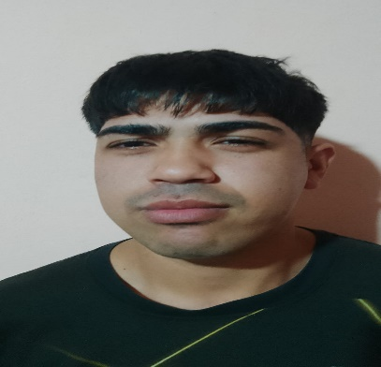
3 | AFA SOMOS TODOS | Club Atlético Lanús | Mauro | Gomez |  | 42778409 | 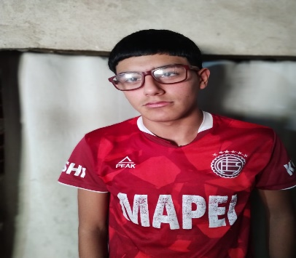
4 | AFA SOMOS TODOS | Club Atlético Lanús | Gonzalo | Diaz |  | 48298188 | 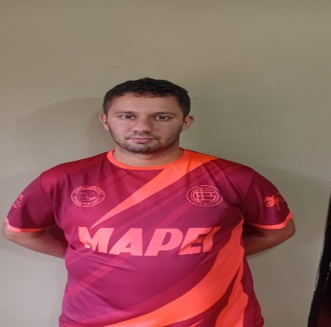
5 | AFA SOMOS TODOS | Club Atlético Lanús | Federico | Finochiaro |  | 44285751 | 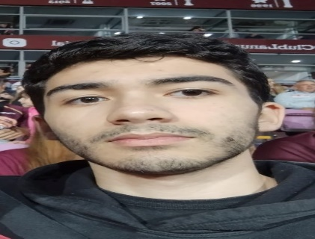
6 | AFA SOMOS TODOS | Club Atlético Lanús | Teo | Viñao |  | 46285784 | 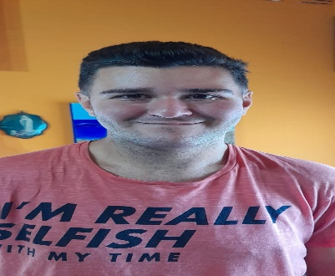
7 | AFA SOMOS TODOS | Club Atlético Lanús | Claudio | Baliña |  | 26553687 | 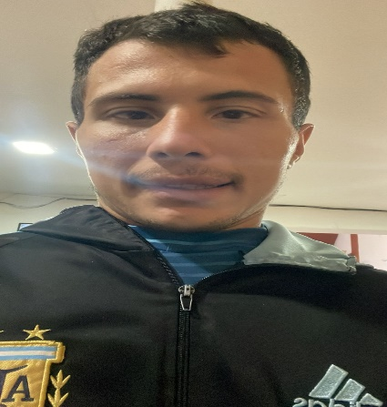
8 | AFA SOMOS TODOS | Club Atlético Lanús | Agustin | Jerez |  | 44891473 | 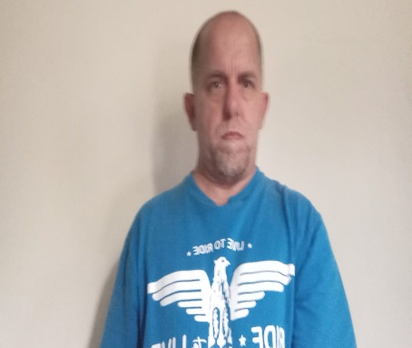
9 | AFA SOMOS TODOS | Club Atlético Lanús | Rodrigo | Spina |  | 45522803 | 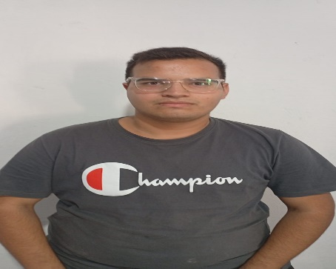
10 | AFA SOMOS TODOS | Club Atlético Lanús | Lucas | Zubeldia |  | 35353303 | 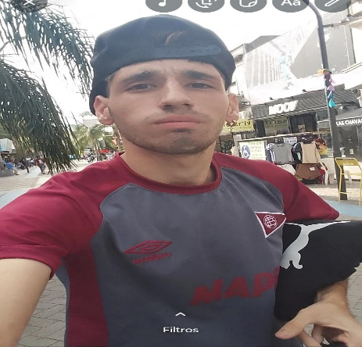
11 | AFA SOMOS TODOS | Club Atlético Lanús | Ricardo | Torres |  | 37350826 | 
12 | AFA SOMOS TODOS | Club Atlético Lanús | Cristian | Baldomir |  | 48854796 | 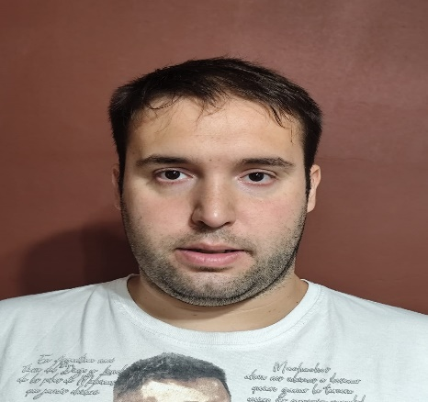
13 | AFA SOMOS TODOS | Club Atlético Lanús | Alejandro | Barrio |  | 46099994 | 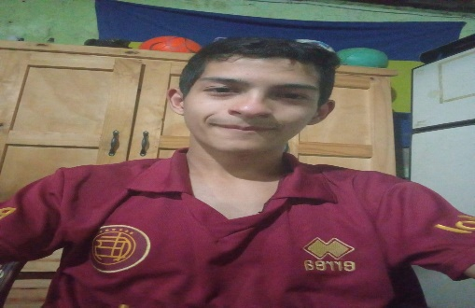
14 | AFA SOMOS TODOS | Club Atlético Lanús | Adriel | Pacheco |  | 39351827 | 
15 | AFA SOMOS TODOS | Club Atlético Lanús | Joaquin | Pagano |  | 46278920 | 
16 | AFA SOMOS TODOS |  |  |  |  |  | 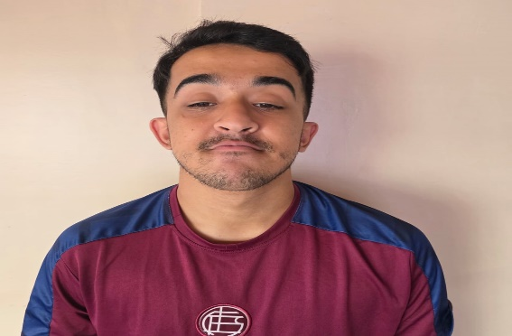

 | Cuerpo Técnico
 | Facundo Bustos Dni 38843478
 | Damian Peralta DNI 31657071
 | Fabian Campos DNI 43468189
 | Ana Laura Fracasi 22923381

